상품제안서
투포켓 에코백 | 상품코드: S16682

 |  |  |  |  |  |  | 02-713-8555 | www.synergygift.co.kr
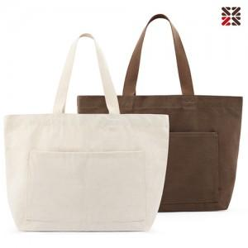 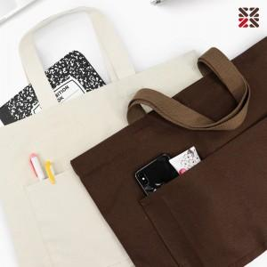

【상세/제작정보】 | 심플한 솔리드컬러 베이직한 디자인 빅사이즈 투포켓 에코백

【인쇄/포장옵션】 | 실크, 자수 / OPP(비닐)

【공급단가】 | 수량 | 100~ | 200~ | 1,000~ | 3,000~ | 10,000~
*VAT별도 | 브라운 | 5,800원 | 5,700원 | 5,300원 | 5,150원 | 4,980원
 | 아이보리 | 5,800원 | 5,700원 | 5,300원 | 5,150원 | 4,980원

【상품 URL】 | https://www.synergygift.co.kr:443/src/goods_detail.php?gdno=18672

